Graf
 | Søknader om dagpenger Måned
 | Graf. Antall søknader | Data til juli, oppdatert: 04.08.26

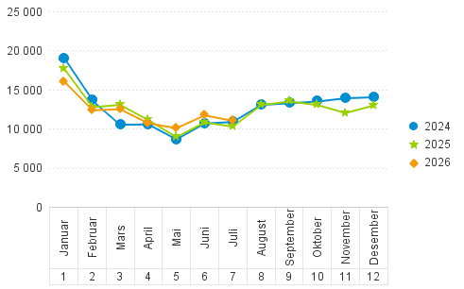

 | 330 000 mars 2020 er utenfor grafen

